SEGUIMIENTO CUARTO TRIMESTRE 23
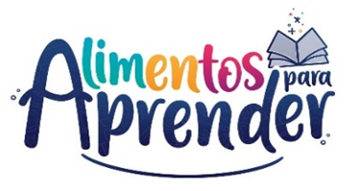 |  | Unidad Administrativa Especial de Alimentación Escolar -Alimentos para Aprender
 |  | Seguimiento Proyecto de Inversión Cuarto Trimestre 2023

CODIGO BPIN | PROYECTO | PRODUCTO | APR. VIGENTE | COMPROMISO | OBLIGACION | EJECUCIÓN FINANCIERA | EJECUCIÓN FÍSICA
2020011000155 | Apoyo a la implementación del Programa de Alimentación Escolar - Alimentos para aprender nacional | Servicio de apoyo financiero a entidades territoriales para la ejecución de estrategias de permanencia con alimentación escolar | $ 1,556,375,790,152.00 | $ 1,556,375,021,580.00 | $ 1,556,375,021,580.00 | 100.00% | 3%
 |  | Servicio de fomento para la permanencia en programas de educación formal | $ 4,041,842,083.00 | $ 4,007,249,442.33 | $ 3,708,483,584.45 | 91.75% | 25%
 |  | Servicio de asistencia técnica en educación inicial, preescolar, básica y media | $ 7,113,792,744.00 | $ 4,704,234,518.04 | $ 2,846,174,033.50 | 40.01% | 25%
Total |  |  | $ 1,567,531,424,979.00 | $ 1,565,086,505,540.37 | $ 1,562,929,679,197.95 | 99.71%
Fuente: SIIF Nación - corte 31 12 2023

